Bai 1
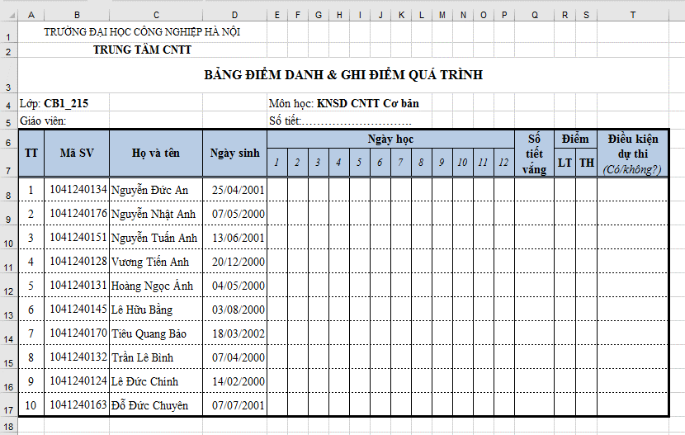
Soạn thảo bảng tính theo mẫu

